obj
No | obj명 | obj타입 | obj기능 | obj크기 (m) (x, y, z)(가로, 높이, 세로) | obj 외형 | 레퍼런스
1 | 문 | B | None | 2m x 3m x 0.5m | 3면에서 닫힙니다. 상, 좌, 우측에서 문의 3분의 1씩 나와 문을 구성합니다. | 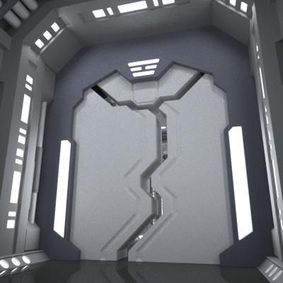 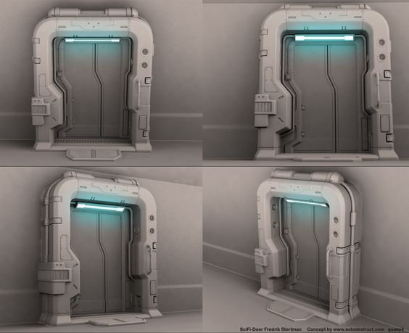
x` | 침대 | B | None | 1.5m x 2m x 1.8m | 벽에 박혀 있는 침대를 기용할 겁니다. Sf적인 느낌이 들게 하기 위하여, 벽면에는 여러 버튼이 있으며, 천장에는 침대를 비추는, 사각형의 큰 조명이 있으면 좋겠어요. 그리고, 추가로 여러 모니터 같은 게 붙어 있으면 더 좋을 거 같아요. | 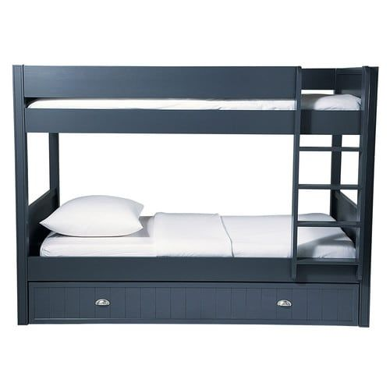 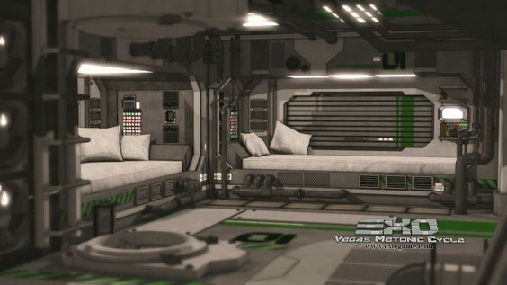 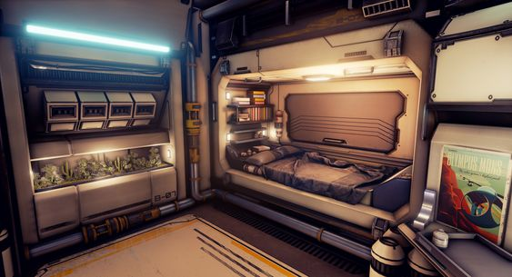 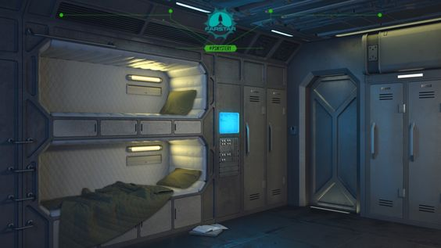
3 | 잠긴 캐비닛 | B | None | 2m x 3m x 1m | 잠긴 캐비닛은 깔끔해야 합니다. 살짝 색이 바랜, 페인트의 색이 바랜 그런 부분이 있지만 흠집이나 기능적으로는 문제가 없어 보여야 합니다. | 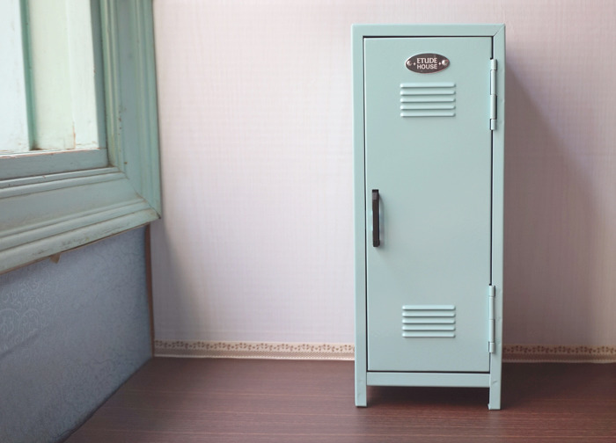 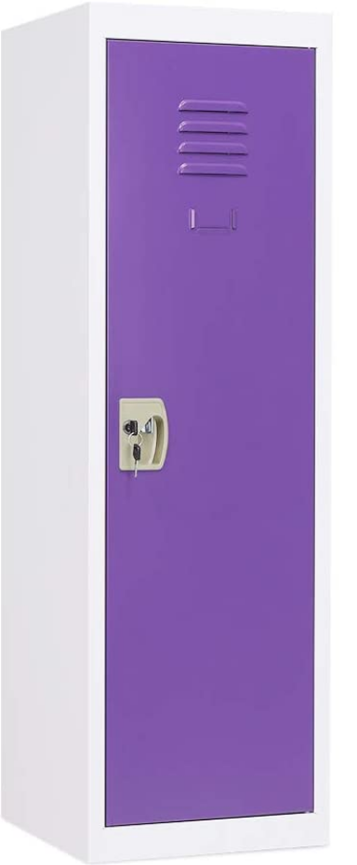 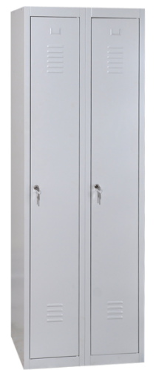
4 | 열린 캐비닛 | B | None | 2m x 3m x 2m | 흠집등이 있고, 페인트의 색이 바라는 등 오랜 시간 동안 사용하였지만, 어느날 부터 사용을 안 하여 문이 열린 상태로 먼지가 쌓여 있게 부탁드리겠습니다. | 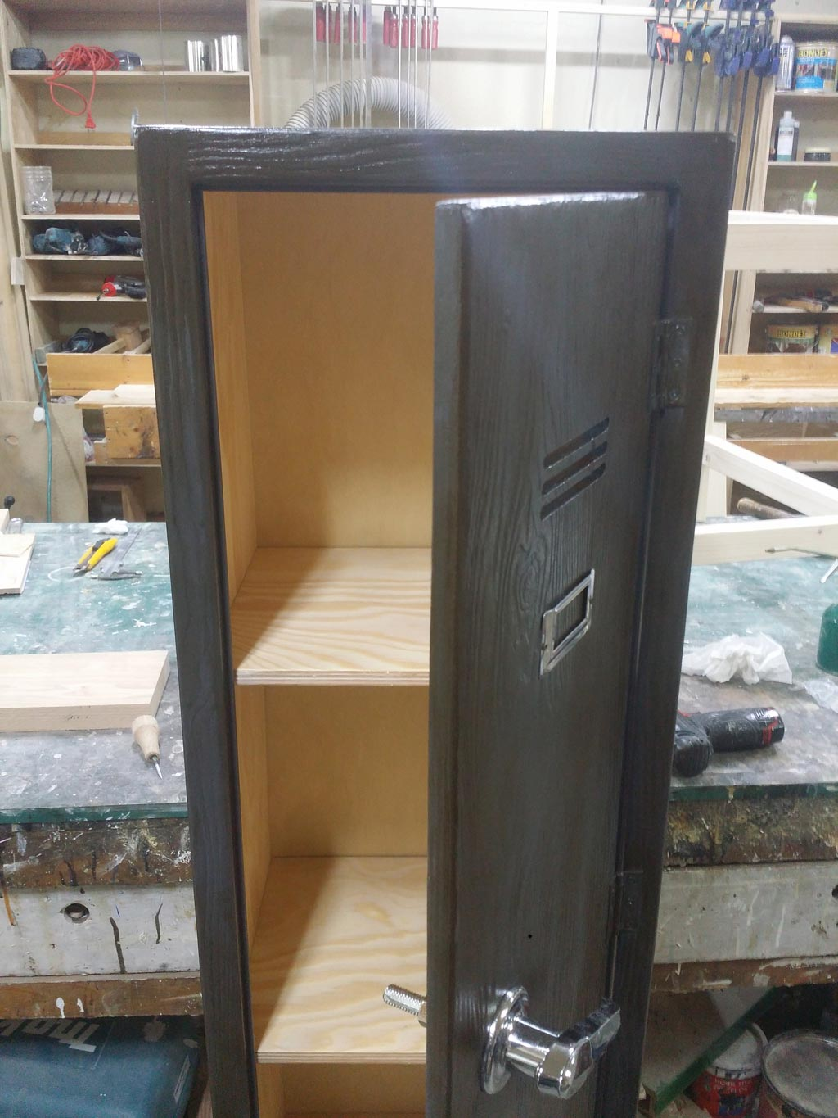 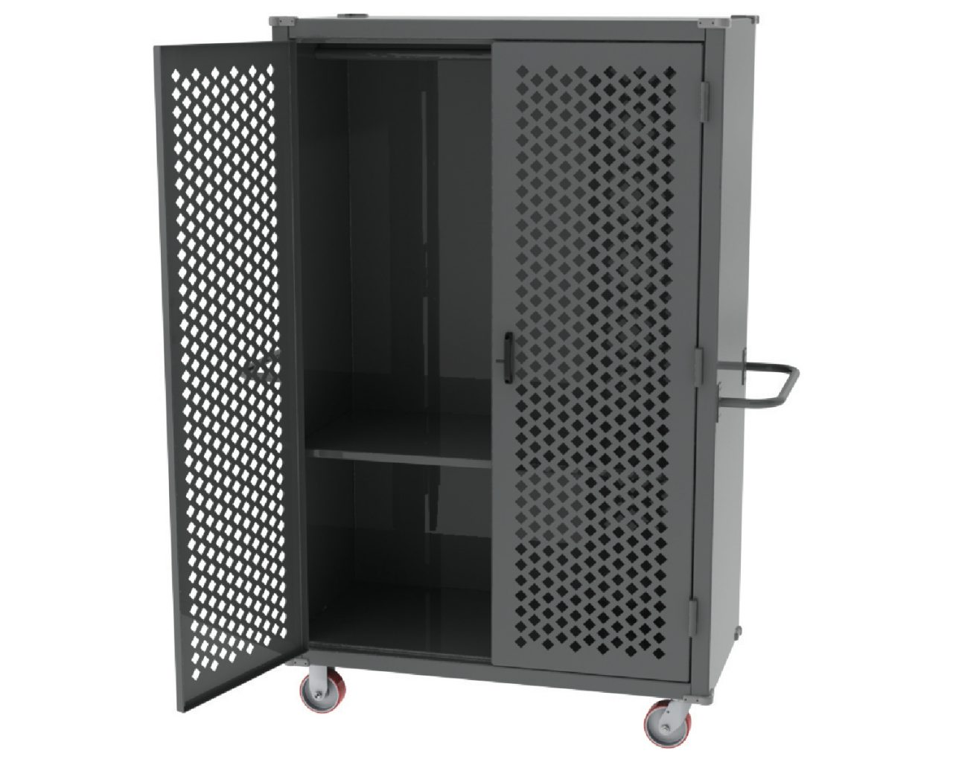
5 | 변기 | B | Null | Null | Null | 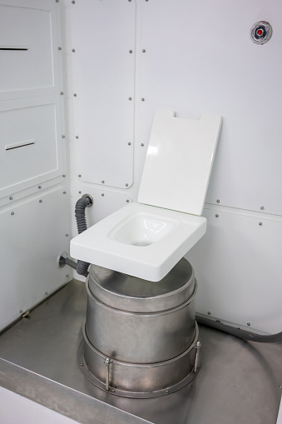 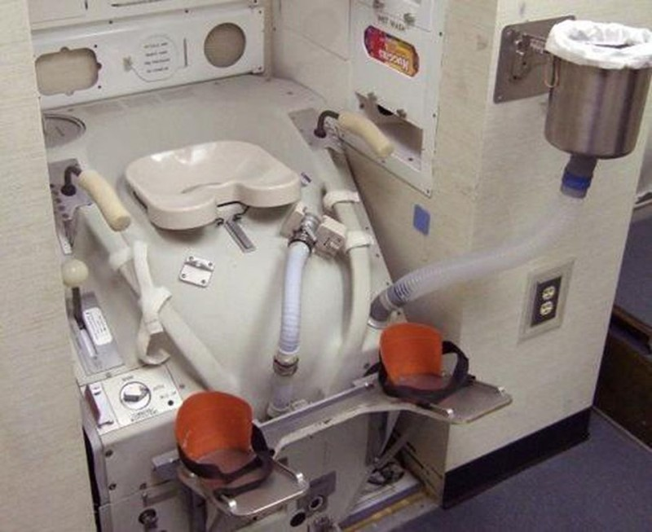
6 | 유리창 | B | 유리 너머의 상태를 확인할 수 있습니다. | Null | Null | 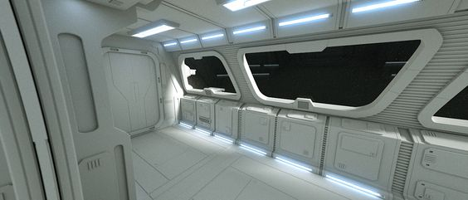  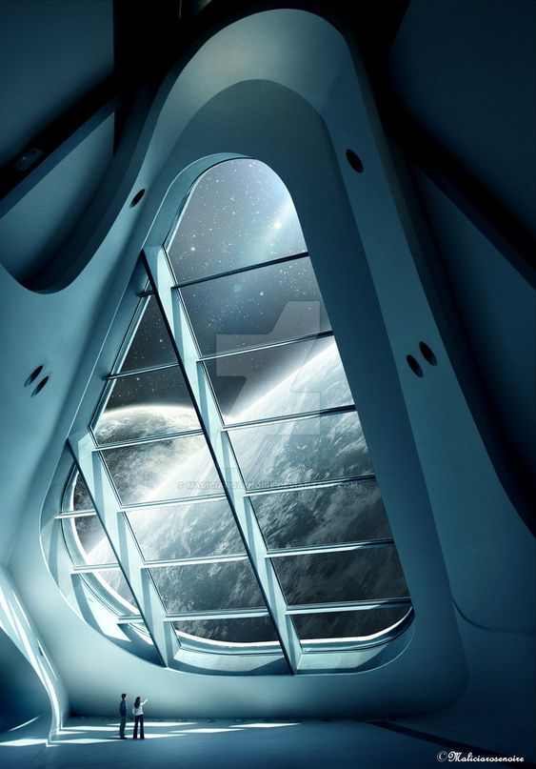
7 | 지구 | B | 우주정거장에서 보이는 지구로, 플레이어가 있는 곳이 우주라는 것을 알려주기 위한 장치다. | null |  | 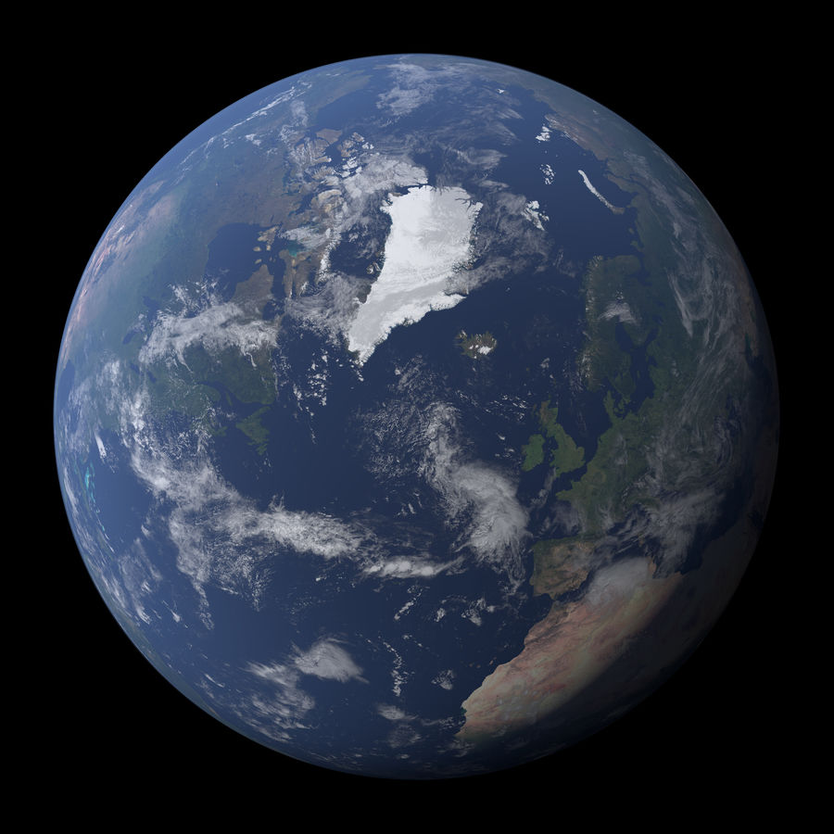 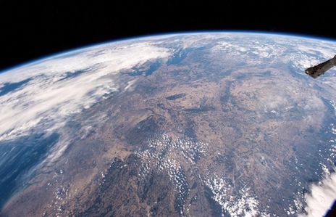 
8 | 무빙워크 | B | 본 오브젝트가 문서에 포함되어 있다면, 무빙워크의 방향이 있을겁니다. 그 방향대로 0.5m/s의 속력으로 움직이게 해주세요 | 10m x 1m x 3m | 컨베이어 벨트와 같은 외형입니다. 하단부에 깔린 벨트가 지정된 방향으로 움직입니다. | 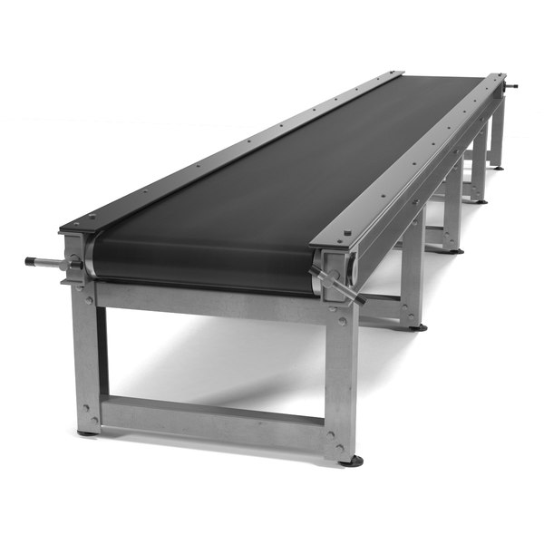 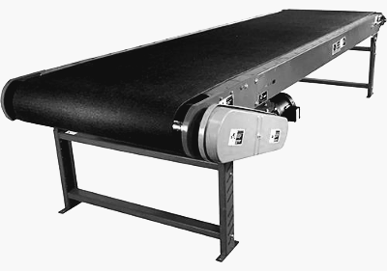
9 | 낮은 천장 | B |  | 플레이어가 웅크린 상태의 높이와 10cm 정도 떨어져 있고 천장과 붙어있는 obj |  | Null
10 | 1번 무기 | B |  | Null |  | Null
11 | 트리거도어 | A | 연결되어 있는 레버, 버튼등이 작동하면 문이 작동(open or close)합니다. | 1m x 2.5m x 0.2m | 1번과는 다르게 좌, 우 양쪽에서 열리고 닫힙니다. | 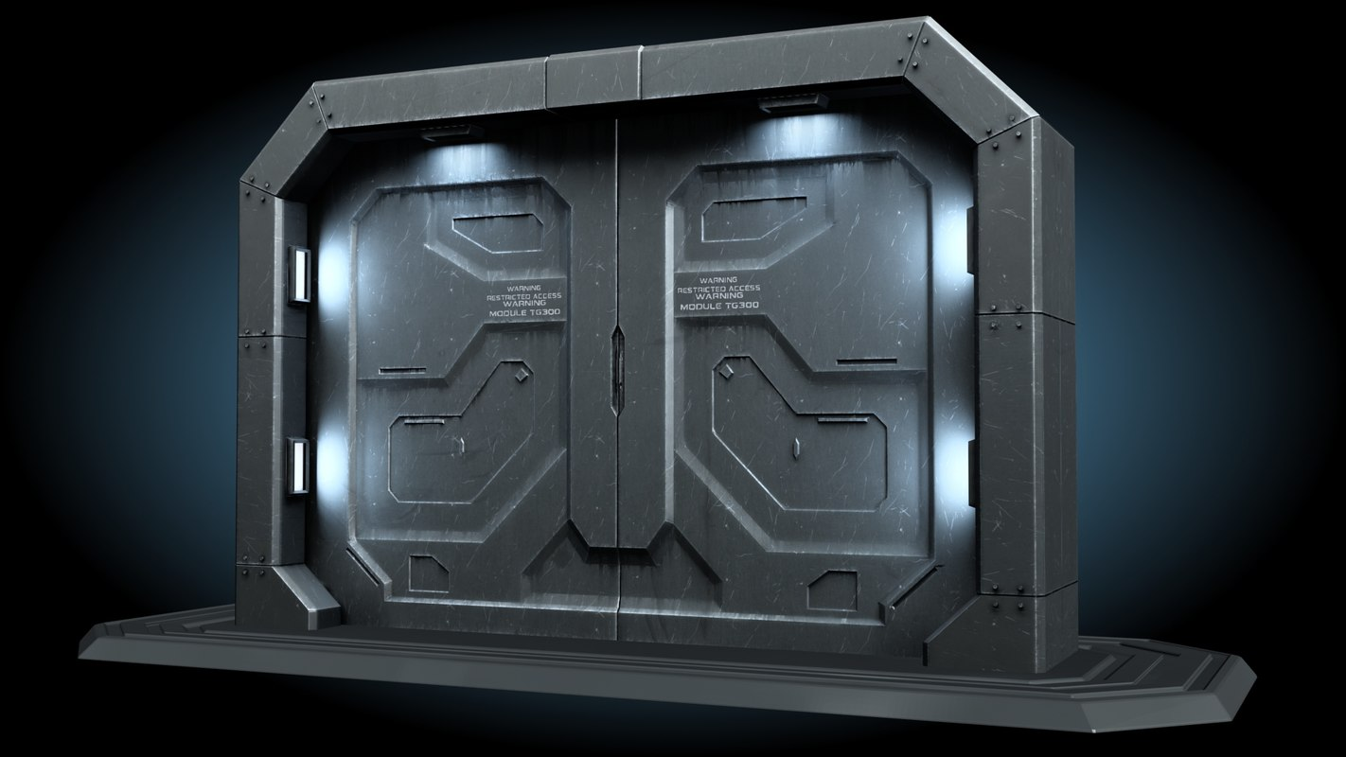
12 | 벽 버튼 | A | 벽에 붙어있는 버튼으로 물리적 충격을 받으면 버튼이 눌리며, 버튼과 연결된 오브젝트가 작동합니다. (ppt상 붉은 화살표로 표현) |  | 벽에 고정된 패널에 버튼이 부착된 외형으로 부탁드립 니다. | 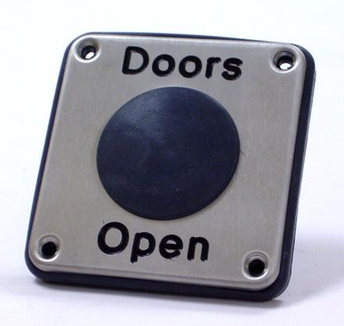 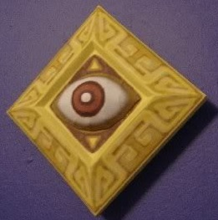
13 | 구체 | A | A타입이며 중력을 받는 구체입니다. |  |  | Null
14 | 부서지는 벽 | B | 일정 이상의 충격을 받으면 부서지는 기능을 가진 벽입니다. Ex 충격(1번 무기의 관성) |  | 흰색 점토로 만들어진 듯 한 벽에 금이 있어, 일정 이상의 힘을 가하면 부서질 것만 같은 벽이 필요합니다. 또한 일정 이상의 힘이 가해진다면 벽이 여러 조각으로 분해되어 바닥을 나뒹굴어야 합니다. |   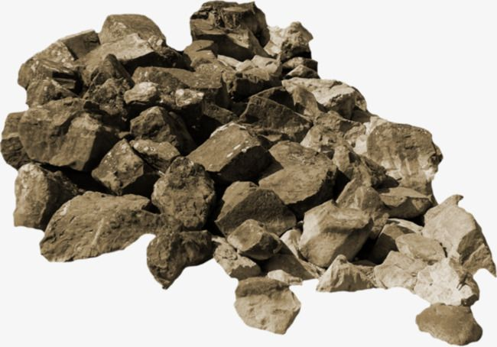
15 | 바닥 트리거 | B | 활성화하면 연계된 다른 오브젝트도 활성화됨 버튼과 연계되는 오브젝트는 ppt에서 같은 색상으로 표현하여 묶어두었음 | 0.1m x 0.1m x 0.04m |  | 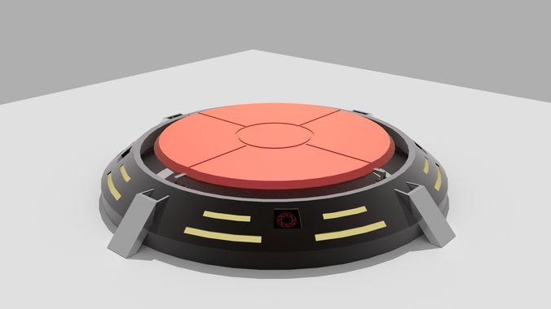  
16 | 실험용 큐브 | A | None | 0.5m x 0.5m x 0.5m | 면보다는 모서리를 강조한 외형에 면에는 "이브"의 아이콘을 넣어주세요 | 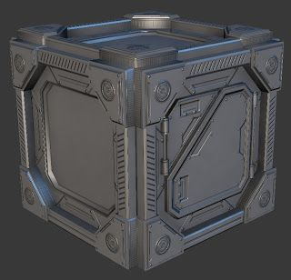 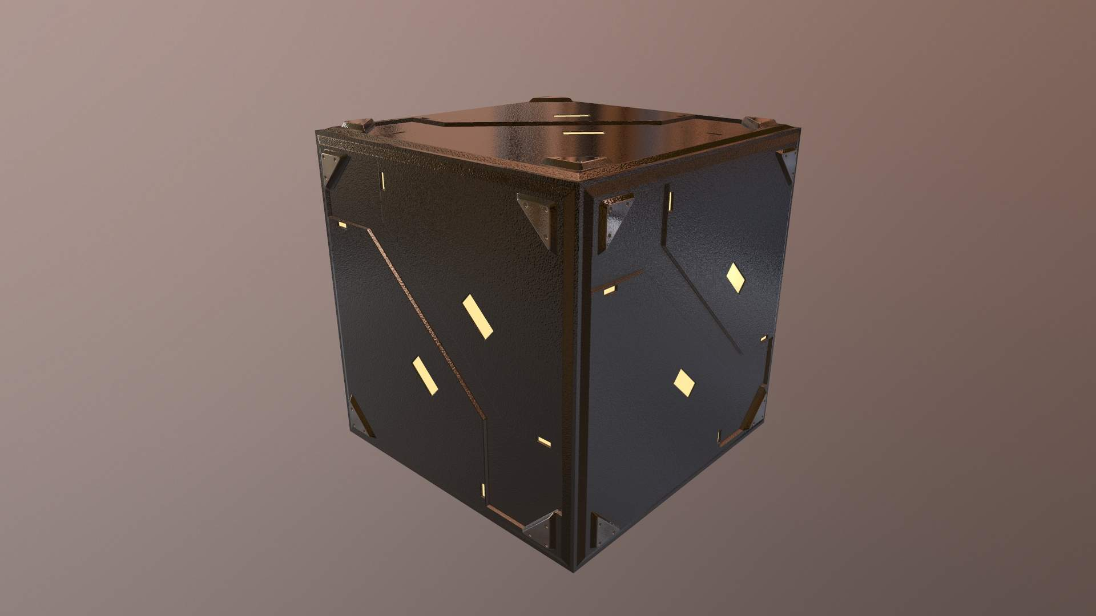
17 | 발판 | B | 움직이는 발판이 존재하며, 버튼과 연계된 발판의 경우 버튼 활성화 시 3초에 걸쳐 목적 위치까지 도달함 | 1m x 1m x 0.1m |  | 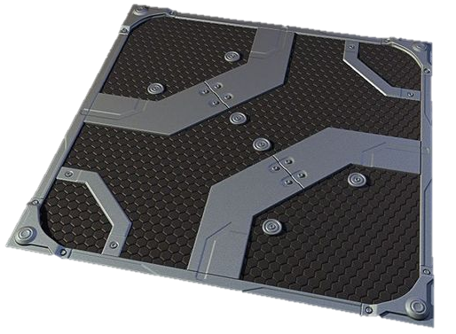 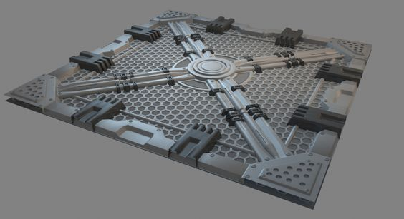
18 | 부서진 발판 | B | Null | 1m x 1m x 0.1m |  | ▲ 발판 레퍼런스에 부서진 느낌 추가
19 | 스크린화면 | B |  | 0.7m x 0.3m x 0.5m 0.3m x 0.3m x 0.5m 1.0m x 0.5m x 0.5m | 벽에 붙어 있는, 스탠딩 등 여러 가지 형태의 스크린이 있으며, 스크린의 색은 파란색 계열을 써서 만들어 주시고, 엣지 부분은 무채색 계열을 사용하고 날카로운 느낌이 들게 해주세요 | 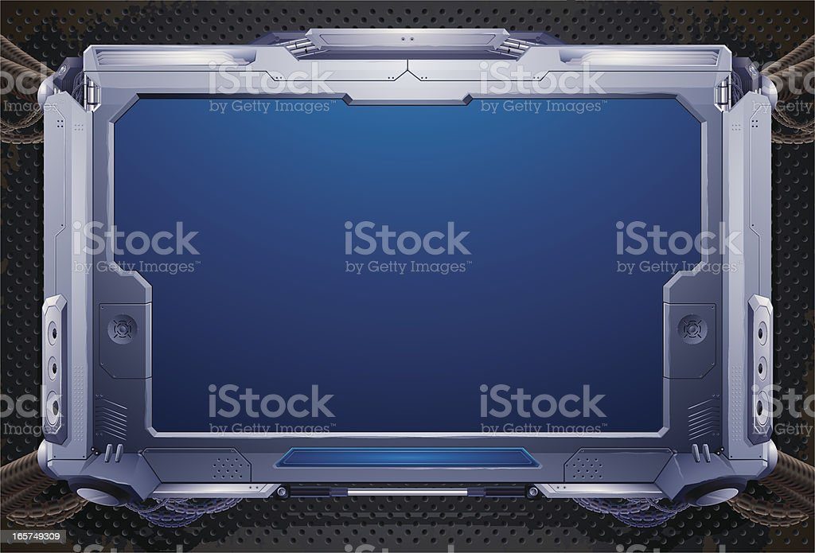 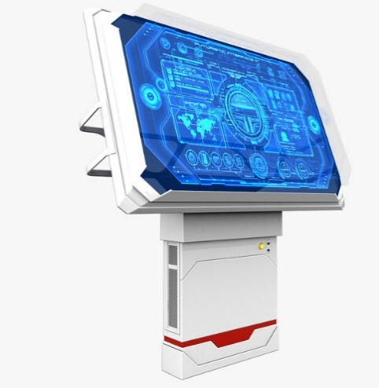 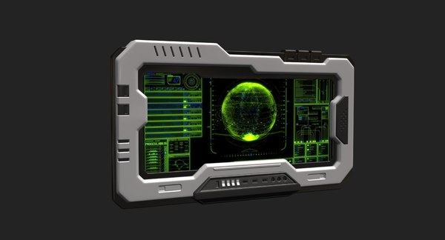 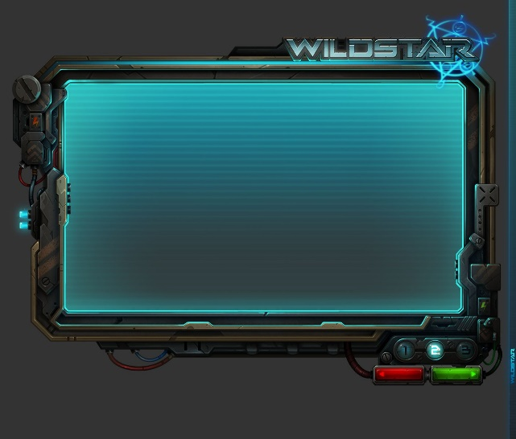 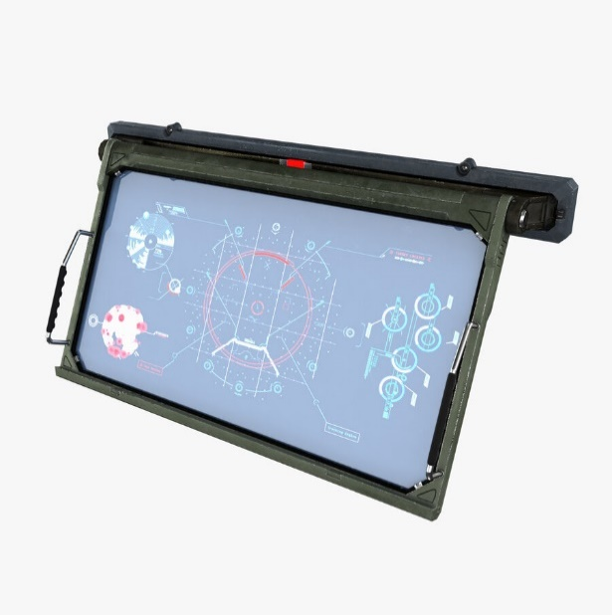
20 | 도어락 | B | 열 수 있는 모든 문 들'을 특정 조건이 만족되기 전 까지 문을 열지 못하게 합니다. | 0.3m x 0.5m x 0.5m 0.3m x 0.3m x 0.5m | 번호를 알면 열 수 있는 키패드형 도어락과 손바닥을 찍어야 열 수 있는 스캔형 도어락이 있습니다. 둘 다 엣지는 무채색 계열로 날카롭게 디자인 해주시고 스크린 부분은 밝은 파란색 계열로 만들어주세요 | 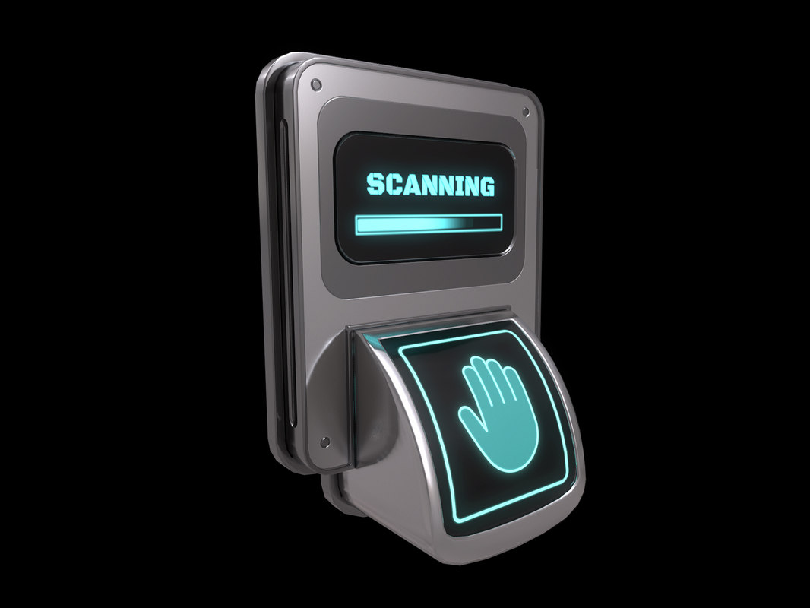 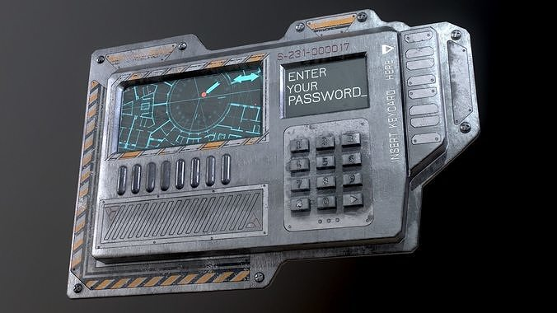 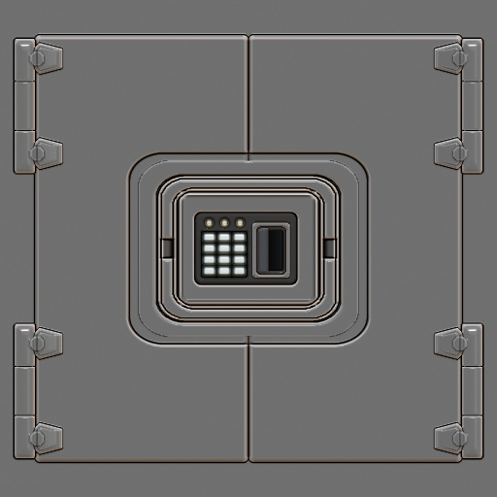 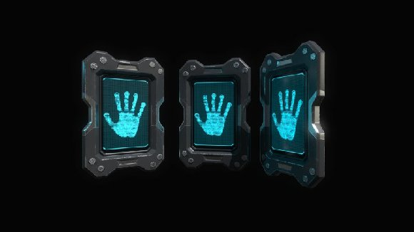 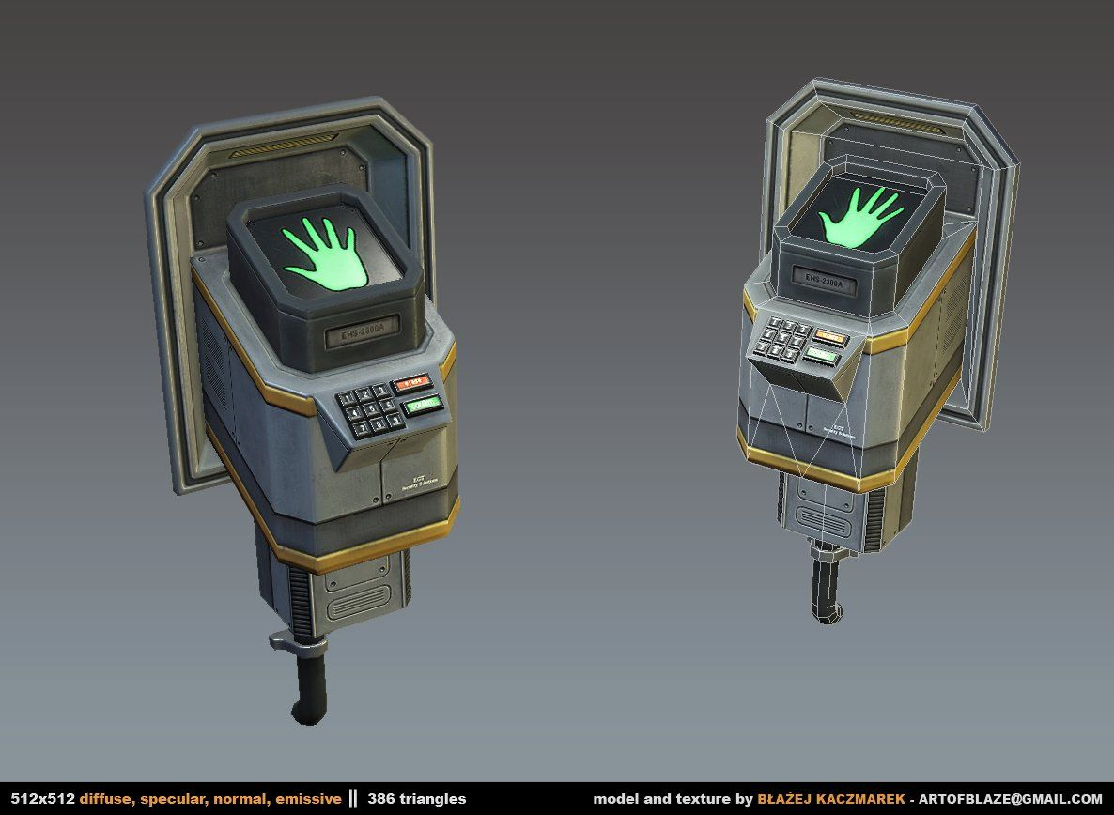 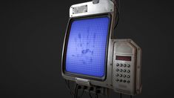 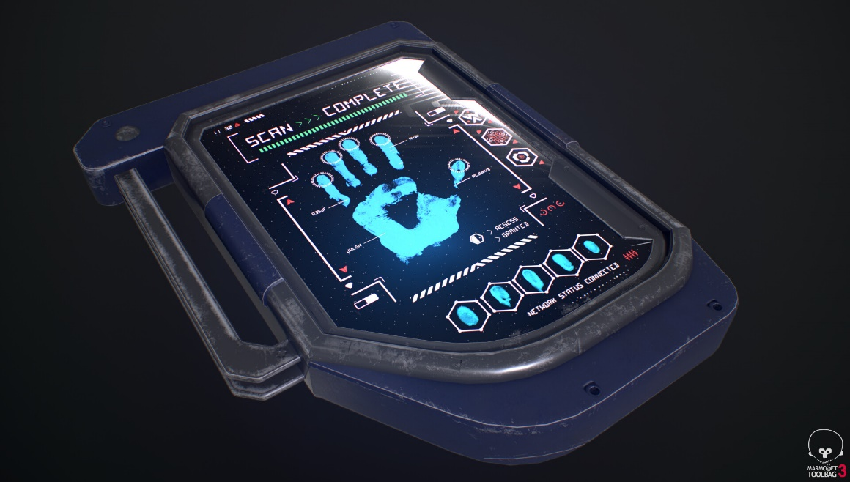

21
22
23
24
25
26
27

stage
사용 무기 | 코드명 | 에셋 사용 유무 | 구역 번호 | 맵 분류 | 컨셉 | 컨셉-레퍼런스 | 시나리오 | 연출 | 연출-레퍼런스 | 전투 유무
none | 0-1 | 무 | N1 | 시작맵(숙소) | 시나리오를 시작하는 맵 |  | 절차대로 냉동된 상태로 우주정거장에 도착하고 해동되어 숙소에 가게 된 '엘루젼'가 깨어난다. 이후, 숙소 밖으로 나가 실험에 참여하라는 'AI'의 말을 듣는다. |  |  | 무
 | 0-2 | 무 | N2 | 복도 | 숙소에서 실험실로 이동할 수 있게 이어져 있는 복도 |  | 이후 숙소에서 복도로 나온 '살바토레'에게 'AI'는 '마이클'가 해야할 실험들에 대해 신난듯이 이야기하고, 타 실험들과 과거 실험들에 대해 이야기 하다가 끊긴다. |  |  | 무
이너시오 | t1 | 유 | A-01 | 튜토리얼1(이너시오 획득장소) | 이브우주에 와서 적응을 하고 있는 '살바토레'에게 적응 훈련을 시키는 스토리를 가짐 t1 ~ 1-2 까지 '이너시오' 연구실로, 안전과 '이너시오' 연구에 방해받지 않도록 다른 무기들의 파장을 차단시킴 |  | '마이클'은 'AI'의 지시에 따라 기초 운동 능력을 테스트하고 '이너시오'를 잡아 들고 '이너시오'마저 테스트를 끝내고, 실험실의 관찰실로 나간다. '마이클'이 실험실 밖으로 나가자마자 경고음이 수차례 울리고 정거장내에 침입자가 들어와 산소 농도를 줄인다는 안내 방송이 울려퍼졌다. 방송이 끝나자마자 곧장 '마이클'은 어지럼증을 느끼고 넘어진다. 이윽고 갑옷을 입고 총을 들고 있는 사람이 관찰실 안으로 들어와 관찰실의 구석에 있는 통을 잡고통 안에 있는 하늘색 액체('카인')를 방의 온갖 곳에 뿌렸다. 'AI'는 소리지르며 괴한을 막으려 했지만, 괴한은 아랑곳 하지 않고 방의 모든 곳에 액체를 뿌렸다. "AI"의 본체에 액체가 뭍자 AI의 목소리는 끊기게 되었다. '마이클'에게도 액체를 뭍이고 괴한은 방에서 나간다. 이윽고 '마이클'은 몸이 찢기는 거 같은 고통을 느끼며 발작을 일으키고 괴성을 질렀다. 잠시 후 'AI'는 '마이클'에게 옆의 문에 있는 키패드에 비밀번호를 입력하고 들어가, 안에 있는 슈트를 착용하라고 하였다. 이에 엄청난 고통을 느끼고 있는 '마이클'은 비밀번호를 입력하고 문을 열고 들어가 슈트를 착용한다. | 화면을 흑백으로 만들고 이동속도를 간헐적으로 바꿔 산소결핍을 연출 화면상에 하늘색 액체 혹은 특정 범위를 하늘색 빛이 돌게 만들어 하늘색 액체에 뭍은 것을 직접적으로 표현 | 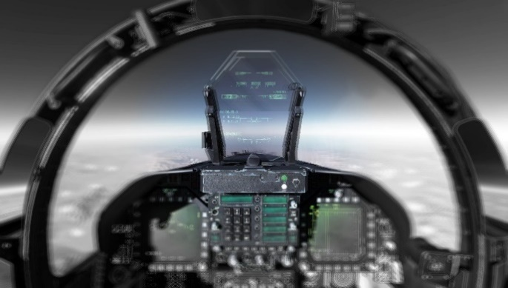 | 무
 | 1-1 | 유 | A-02 | 초급 보안시스템 1 | 침입자 발생으로 보안 프로그램 실행, 선체 구조 변경 안내 |  |  |  |  | 무
 | 1-2 | 유 | A-03 | 초급 보안시스템 2 | 카인'에 오염된 안내 로봇 등장, 다음 스테이지와 연결되는 문 근처에 '카인'이 흩뿌려져 있음 |  |  |  |  | 무
그랜드 | t2 | 유 | B-01 | 튜토리얼2(그랜드 획득장소) | 카인'으로 인해 정신과 육체가 이상해진 실험자의 첫 등장, 스테이지는 난장판이 되어있으며 맵 여기저기 피와 '카인'으로 얼룩져있음 t2 ~ 2-2 까지 '그랜드' 연구실로, 안전과 '그랜드' 연구에 방해받지 않도록 다른 무기들의 파장을 차단시킴 |  |  |  |  | 유
 | 2-1 | 유 | B-02 | 중급 보안시스템 1 | t2와 연결되어 비슷한 분위기의 스테이지 |  |  |  |  | 유
 | 2-2 | 유 | B-03 | 중금 보안시스템 2 | 앞서가던 침입자들이 괴물들을 막기 위한 흔적이 남아있음. (연출 고민 중) |  |  |  |  | 무
그라비토 | t3 | 유 | C-01 | 튜토리얼3(그라비토 획득장소) | '그라비토'를 연구하는 과정이었던 것으로 보이는 문서들과 계산식들이 곳곳에 널려있음, 중앙에 '그라비토'가 전시되어 있음. t3 ~ 3-2 까지 '그라비토' 연구실로, 안전과 '그라비토' 연구에 방해받지 않도록 다른 무기들의 파장을 차단시킴 |  |  |  |  | 무
 | 3-1 | 유 | C-02 | 상급 보안시스템 1 | '이브'에서 풀어놓은 더 강한 괴물들을 마주함 |  |  |  |  | 유
 | 3-2 | 유 | C-03 | 상급 보안시스템 2 | 파장 차단 전파를 관리하는 장치가 있는 곳으로, 괴물에 의해 일부 파손되어 시스템 오류가 생김 |  |  |  |  | 유
이너시오 + 그랜드 | P1 | 유 | D-01 | 최상급 보안시스템 1 | 시스템 오류로 인해 '이너시오'와 '그랜드'의 사용이 가능해짐 |  |  |  |  | 유
그랜드 + 그라비토 | P2 | 유 | D-02 | 최상급 보안시스템 2 | 시스템 오류로 인해 '그랜드'와 '그라비토'의 사용이 가능해짐 |  |  |  |  | 유
이너시오 + 그라비토 | P3 | 유 | D-03 | 최상급 보안시스템 3 | 시스템 오류로 인해 '이너시오'와 '그라비토'의 사용이 가능해짐 |  |  |  |  | 무
모든 무기 | S1 | 유 | SYSTEM-01 | 시스템실 | 모든 시스템을 관리하는 곳으로, 잭은 모든 보안 시스템을 종료시키고 비상탈출선을 준비시키게 됨 |  |  |  |  | 무
none | S2 | 무 | Z-08 | 실험체와 전투 | 결국 '엘루젼'을 막지 못했던 '이브'는 탈출구 앞으로 가장 위험한 실험체를 대기시켜 '엘루젼'을 상대하게 하고 정거장을 폭파시키려 한다. |  |  |  |  | 유
탈출 | S3 | 무 | Z-09 | 지구로 가는 탈출구 | 마지막 보스를 처치한 '엘루젼'는 탈출구를 넘어 비상탈출선에 탑승하고 지구로 출발 |  |  |  |  | 무

UI
Ref. UI배치 | Title UI | No. | 명칭 | 기능
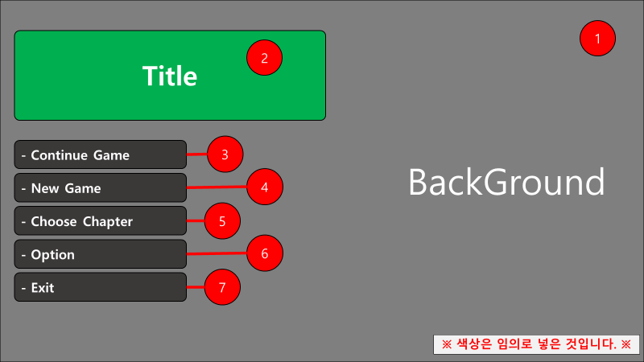 |  | 1 | 백그라운드 | 게임의 전체적인 분위기나 컨셉을 넣을 백그라운드

 |  | 2 | 타이틀로고 | 게임의 전체적인 분위기를 로고로 표현한 이미지박스

 |  | 3 | 컨티뉴 버튼 | 클릭 시, 저장되어 있는 데이터를 불러오고, "In Game UI"를 활성화하는 버튼(첫 실행 시 선택 불가)

 |  | 4 | 뉴 게임 버튼 | 클릭 시, "New Game UI"를 활성화 시키는 버튼

 |  | 5 | 챕터선택 버튼 | 클릭 시, "Choose Chapter UI"를 활성화 시키는 버튼

 |  | 6 | 옵션 버튼 | 클릭 시, "Option UI"를 활성화 시키는 버튼

 |  | 7 | 게임 종료 버튼 | 클릭 시, 게임을 종료하는 버튼

Ref. UI배치 | New Game UI | No. | 명칭 | 기능
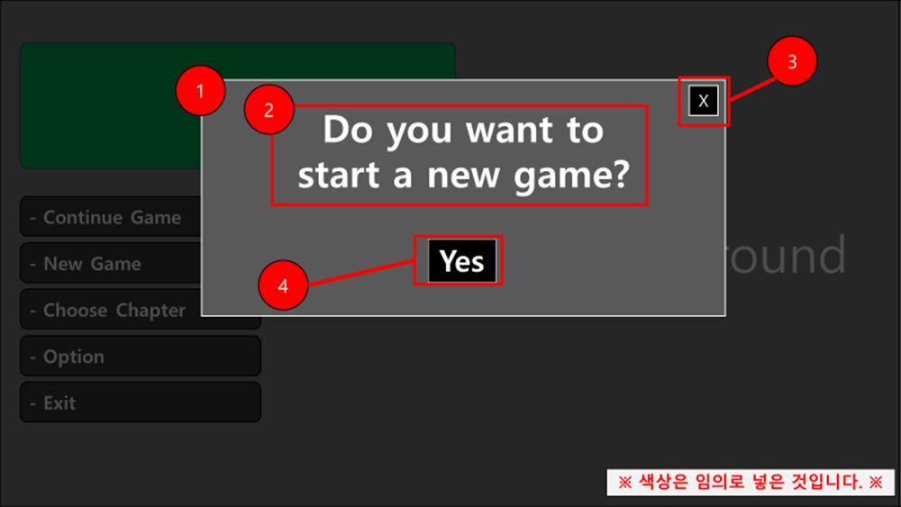 |  | 1 | 상급 패널 | 나머지 요소를 담은 패널

 |  | 2 | 텍스트 박스 | 현재 누른 버튼의 기능을 플레이어에게 알려주는 텍스트

 |  | 3 | 비활성화 버튼 | 클릭 시, 활성화된 현재 패널을 비활성화

 |  | 4 | 수락 버튼 | 클릭 시, 기존의 저장 데이터를 모두 삭제 후, 게임을 처음부터 재시작 후 "In Game UI"를 활성화

Ref. UI배치 | Choose Chapter UI | No. | 명칭 | 기능
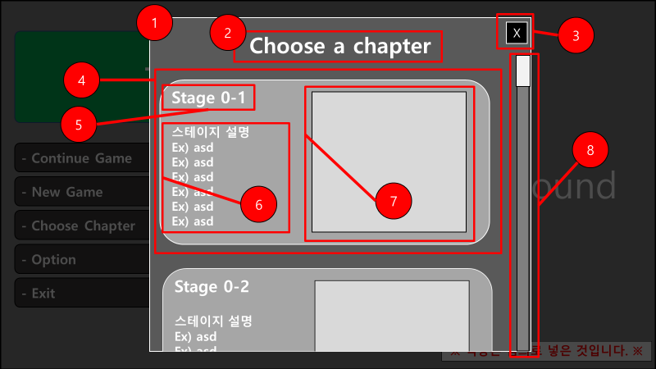 |  | 1 | 상급 패널 | 나머지 요소를 담는 패널

 |  | 2 | 텍스트 박스 | 현재 누른 버튼의 기능을 플레이어에게 알려주는 텍스트

 |  | 3 | 비활성화 버튼 | 클릭 시, 활성화된 현재 패널을 비활성화

 |  | 4 | 중급 패널 | 선택 가능한 스테이지의 정보를 담은 패널

 |  | 5 | 텍스트 박스 | 스테이지명을 넣을 텍스트박스

 |  | 6 | 텍스트 박스 | 스테이지에서 진행될 시나리오 초반 부분을 넣을 텍스트박스

 |  | 7 | 이미지 | 스테이지의 광경을 넣을 이미지박스

 |  | 8 | 상하스크롤&바 | 어두운 회색은 남은 스크롤바 밝은 회색은 스크롤로 스크롤은 스크롤바 안에서만 상 하로 움직일 수 있으며 스크롤이 내려가면 다른 스테이지들을 볼 수 있음

Ref. UI배치 | Option UI | No. | 명칭 | 기능
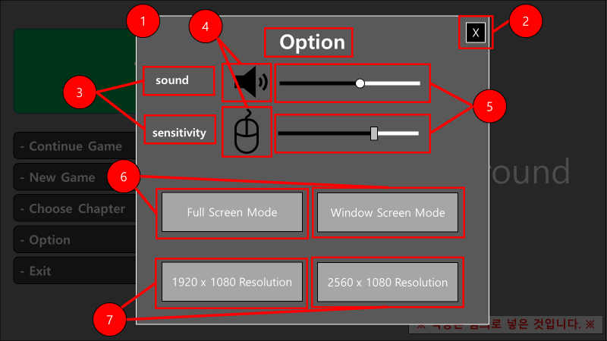 |  | 1 | 상급 패널 | 나머지 요소를 담는 패널

 |  | 2 | 비활성화 버튼 | 게임의 전체적인 분위기를 로고로 표현한 이미지박스

 |  | 3 | 텍스트 박스 | 우측에 있는 스크롤의 기능을 명시

 |  | 4 |  | 클릭 시, "New Game UI"를 활성화 시키는 버튼

 |  | 5 | 좌우스크롤바 | 클릭 시, "Choose Chapter UI"를 활성화 시키는 버튼

 |  | 6 | 버튼 | 버튼에 텍스트도 넣어 주세요 좌 : 클릭 시, 풀스크린모드 전환 우 : 클릭 시, 창모드 전환

 |  | 7 | 버튼 | 버튼에 텍스트도 넣어 주세요 좌 : 클릭 시, 1920x1080 해상도로 전환 우 : 클릭 시, 2560x1080 해상도로 전환

Ref. UI배치 | In Game UI | No. | 명칭 | 기능
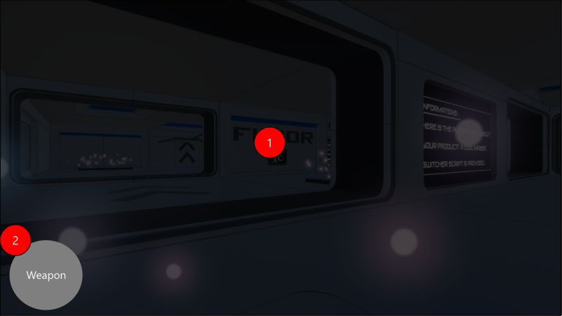 |  | 1 | 에임포인트 | 에임포인트가 있는 위치로 무기가 발사됨. A타입 오브젝트에 포인트가 올라갈 때, 색이 변함

 |  | 2 | 무기아이콘 | 현재 사용중인 무기를 나타내는 무기를 직관적으로 표현한 아이콘

